SL_350
 |  |  |  |  |  |  |  |  |  |  |  |  |  |  |  |  |  | STANDARD BESCHLAG (SL) 350
Zvol jazyk: |  |  |  |  |  | Lichte Breite |  |  | mm |  |  |  |  |  |  |  |  | W max 7000 mm; H max 3600 mm
Select a language:
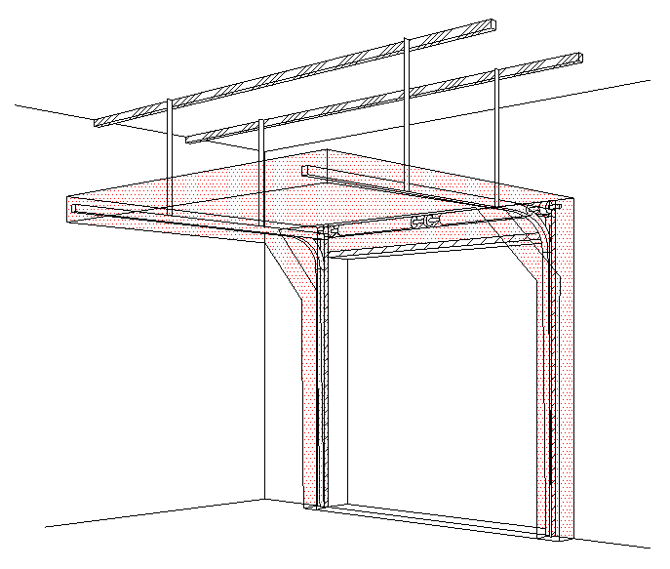
B
Wählen Sie eine Sprache: |  |  | DE |  |  | Lichte Höhe |  |  | mm |  | Fülen Sie bitte markierte Felder!
Wybierz język:
Sélectionner une langue: |  |  |  |  |  | Bedienung
Valige keel
Valitse kieli: |  |  |  |  |  | Paneel-Typ |  |  |  |  |  |  | DURCHSCHNITT A-A
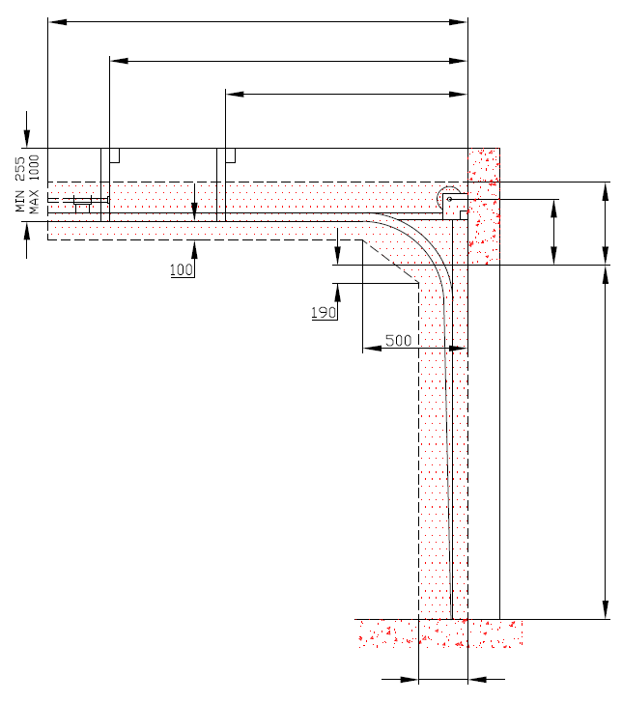
D=
Выберите язык: |  |  |  |  |  |  |  |  |  |  |  | 0
X=
 |  |  |  |  |  | Laufschienen-Typ
 |  | INNENANSICHT |  |  |  |  |  |  |  |  |  |  | 0
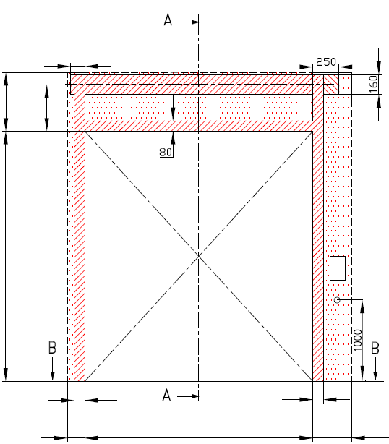
Y=
 |  |  |  |  |  |  |  |  |  |  |  |  |  | 0

 |  | 120


F= 390 | 255 |  |  |  |  |  |  |  |  |  |  |  |  |  | A= 255 | F= 390
 | A=
 |  |  |  |  |  |  | MONTAGEFLÄCHE FÜR DEN MOTOR (wahlweise L oder R)
 |  |  |  |  |  |  | Benötigter Freiraum bei Elektro- oder Haspelkettenbedienung (wahlweise L oder R) |  |  |  |  |  |  |  |  | 0 |  |  | Montage auf Mauerwerk und Ziegel

H= |  |  |  |  |  |  | BENÖTIGTER FREIRAUM
 |  |  |  |  |  |  |  |  |  |  |  |  |  |  |  | H=

 |  |  |  |  |  |  | Montagefläche für Antriebsteuerung Mass 250 x 400 mm |  |  |  |  |  |  |  |  |  |  |  | Montage auf Porenbeton oder Gasbeton
 |  |  |  |  |  |  | Achse ca. 1.400 bis 1.500 mm vom Boden

 |  |  |  |  |  |  | Steckdose CEE 16 A, 5P, 400 V, Sicherung 6 A (10 A) mit Schutzschalter, Stromschutz I=30 mA.

 |  |  |  |  |  |  |  |  |  |  |  |  |  |  |  |  |  |  | Montage auf ISO-Trapezblechfassade
 | 125 |  |  |  |  |  | 375

L=
R=
 |  | 100 |  |  | 100
 |  |  |  |  |  |  |  |  |  |  |  |  |  | 250
 | 125 |  | W= | 0 |  |  | 125
 |  |  |  |  |  |  |  |  | Bodenneigung
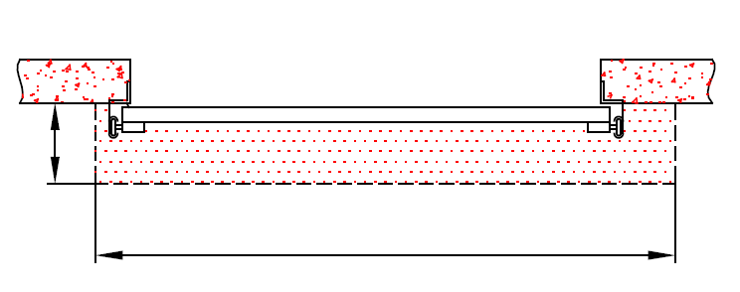


B
 |  |  | DURCHSCHNITT B-B

 | 250

 |  |  | L+W+R= | 0 |  |  |  |  |  |  |  |  |  | BENÖTIGTER MONTAGEFLÄCHEN |  |  |  | BENÖTIGTER FREIRAUM

 |  |  |  |  |  |  |  |  |  |  |  |  |  | MONTAGEFLÄCHE FÜR DEN MOTOR (wahlweise L oder R)

ACHTUNG:

Fläche, an die montiert wird, muss gerade und fest sein und alle Montageflächen müssen in einer Ebene sein. |  |  |  |  |  |  |  |  |  |  |  |  |  | VORBEREITUNGEN UND ARBEITEN DIE VOM AUFTRAGGEBER ZU ERBRINGEN SIND, AUßER BEI SCHRIFTLICHER VEREINBARUNG IM VORAUS:
Im übrigen müssen die lichten Masse eben und rechtwinklig sein.
Der Fussboden muss glatt und waagerecht sein. |  |  |  |  |  |  |  |  |  |  |  |  |  | Bauseits:
 |  |  |  |  |  |  |  |  |  |  |  |  |  | Ein stählerner Montagerahmen zur Befestigung der vertikalen Laufschienen und des Federpakets bei nicht tragfähigen Flächen wie z.B. Porenbeton, Gasbeton, Isolationspanelen u.s.w..
MASSE in mm |  |  |  |  | Handbedienung |  |  |  |  | Freiraum über Sturz
W = | Lichte Breite |  |  |  | L/R | Beide Seiten |  |  | min. 125 | F |  | 390
H = | Lichte Höhe |  |  |  |  |  |  |  |  |  |  |  |  | Benötigte Montageflächen und Freiräume gemäß Zeichnung.
F = | Freiraum über Sturz |  |  |  | Elektrisch- oder Haspelkettenbedient |  |  |  |  | Mitte Achse zum Sturz |  |  |  | Elektrisch (bei elektrisch bedienten Toren):
A = | Mitte Achse zum Sturz |  |  |  | L/R | Motor-oder Kettenseite |  |  | min. 375 | A |  | 255 |  | Stromzufuhr 400V/230V mittels Eurosteckdose, 3 Phasen+0+PE max.1 meter vom Schaltkasten.
L = | Freiraum LINKS
R = | Freiraum RECHTS |  |  |  | Aufhängepunkte, wenn |  | D<3000 |  |  | Einbautiefe |  |  |  | Aufgestellt: | Bereinigt: |  | Bereinigt am: | Dateiname: |  | Datum: | Massst.: | Format:
D = | Einbautiefe |  |  |  | X | Aufhängepunkte |  | H |  | D | H+850 | 850 |  | K. Luňák | R. Kříž |  | 2019-09-24 | STP |  | 2019-09-24 | - | A3
X = | 1. Aufhängepunkt |  |  |  |  |  |  |  |  |  |  |  |  | http://door-documents.com/en/indy-installation-drawing-sl |  |  | BAUBEREITSCHAFT
Y = | 2. Aufhängepunkt
Z = | 3. Aufhängepunkt |  |  |  | Y |  |  |  |  |  |  |  |  |  |  |  | STANDARD BESCHLAG (SL) 350

 |  |  |  |  |  |  |  |  |  |  |  |  |  |  |  |  | STANDARD BESCHLAG (SL) 350 |  |  | Kode: | Version:
 |  |  |  |  |  |  |  |  |  |  |  |  |  |  |  |  |  |  |  | 010-1 | 1939

SL_350_SW-R
A=
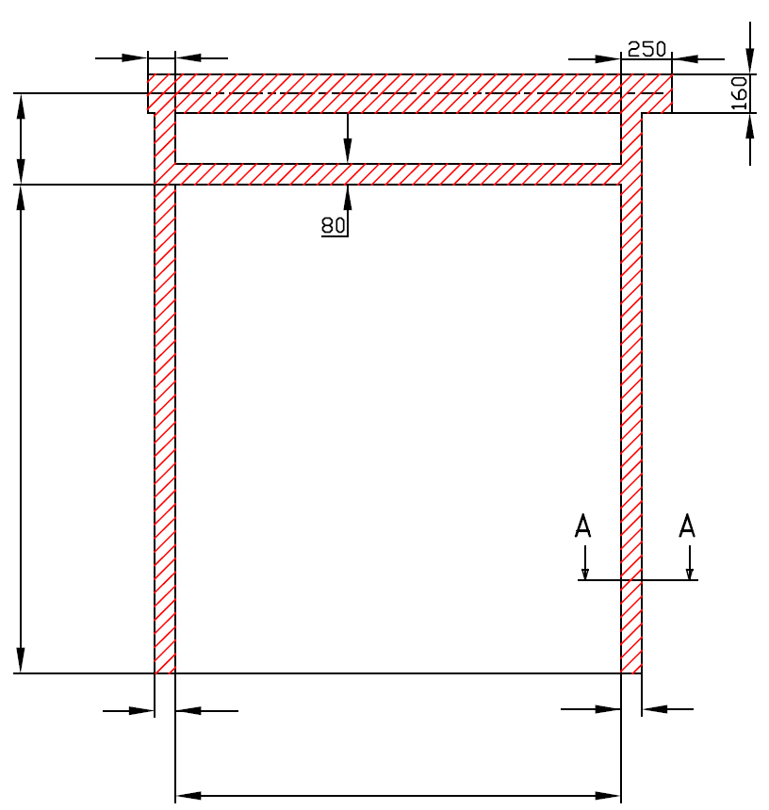
 |  | 120
255

H=

 |  | 100 |  |  | 100

W=
 |  |  |  | 0



 | STANDARD BESCHLAG (SL) 350

 | Antriebesposition |  | Auf der rechten Seiten

 | Aufgestellt:

 | Bereinigt:

 | Datum:

SL_350_SW-L
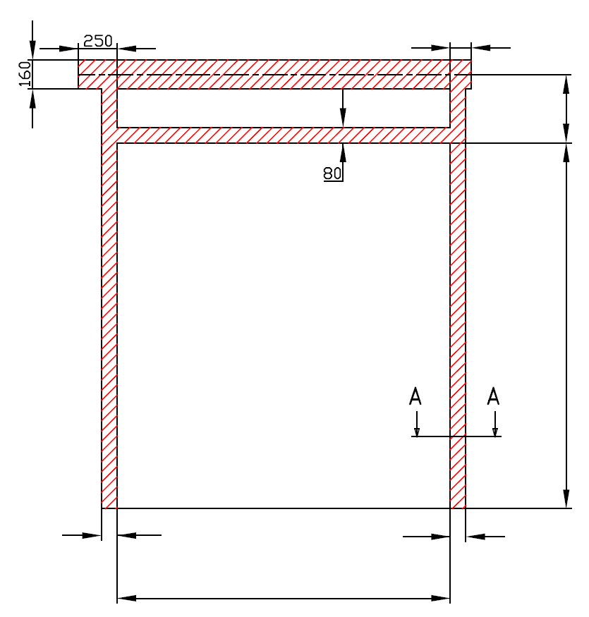
A=
 |  | 120
 |  |  | 255

 |  |  | H=

100 |  | 100

W=
 | 0

STANDARD BESCHLAG (SL) 350

Antriebesposition | Auf der linken Seiten

Aufgestellt:

Bereinigt:

Datum:

